Présentation

MELANZ POU KOMPOSS

Cet outil est destiné à aider les producteurs de compost à réaliser leurs mélanges de matières premières dans de bonnes conditions*.
Il permet de calculer la quantité de matières à incorporer au mélange afin de répondre à des objectifs d'humidité,
ou de calculer le taux d'humidité.

1 - Pour déterminer le taux d'humidité de votre mélange :
Remplir le tableau présent dans l'onglet "Feuille de calcul" en renseignant la masse (en tonnes) des matières souhaitées
Le taux d'humidité et le ratio C/N fournis dans le tableau correspondent à des valeurs moyennes d'effluents prélevés à la Réunion
Vous pouvez modifier les données si vous disposez des valeurs concernant vos effluents.
L'onglet Conversion permet de déterminer la masse de vos biomasses (lisier de porc, fumier de volaille et broyat de déchet vert) si seul le volume est connu.

2 - Pour déterminer la quantité d'eau* à apporter au mélange : Renseigner le taux d'humidité souhaité dans le champ "Objectif à atteindre"
* Du lisier très liquide ou les eaux de lavage des bâtiments peuvent aussi être utilisés.

*ATTENTION : L'utilisation de cet outil ne garantit pas d'obtenir un produit normé engrais ou amendement organique.
Pour plus d'informations concernant l'obtention d'un produit normé, se référer au Petit guide du compostage à la ferme (île de La Réunion 2020).

Conversion
Conversion volume (m3)--> masse (t)
Biomasse | Densité (t/m3) | Volume (m3) | Masse (t)
lisier de porc | 1 |  | 0
Information
lisier de bovin | 1 |  | 0 | 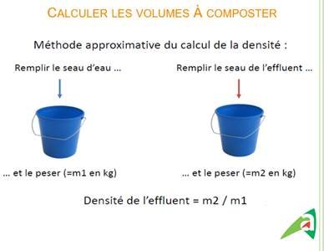
Une méthode approximative vous permet de calculer la densité de vos effluents à la ferme :
lisier de poule pondeuse | 1 |  | 0
broyat de déchet vert | 0.5 |  | 0
Fumier de bonvin mou | 0,8-0,9 |  | 0
Fumier litière accumulée bovin | 0,5-0,8 |  | 0
Fiente poule pondeuse | 0.5 |  | 0
Fumier chèvre ou brebis | 0.35 |  | 0
Fumier de volaille | 0.45 |  | 0

Quelles quantités d'effluents et de broyats de déchets verts incorporer au mélange ?
Des ratios d'incorporation d'effluents et de broyats de déchets verts ont été testés dans différentes zone de l'île, lors d'essais menés par la FRCA et le CIRAD.
Ces essais ont mis en évidence qu'il est possible d'incorporer :
- 1 m3 de liser de porc pour 1 m3 de broyat de déchet vert (dans l'Ouest)
- 1 m3 de fumier de volaille pour 1 m3 de broyat de déchet vert (dans le Sud)
- 1 m3 de lisier de porc pour 4 m3 d'un mélange, dans les mêmes propotions, de fumier de volaille et de broyat de déchet vert (dans le Sud)
- 1 m3 de lisier de porc pour 1,5 m3 de broyat de déchet vert (dans le Sud).
Ces ratios obtenus dans le cadre d'expérimentations à la ferme sont donnés à titre informatif.
D'autres critères importants rentrent en compte pour permettre le bon déroulement du processus de compostage. N'hésitez pas à vous faire accompagner par l'une de nos structures (FRCA, CIRAD, CA) pour la mise en place d'une plateforme de compostage.

